月签到系统
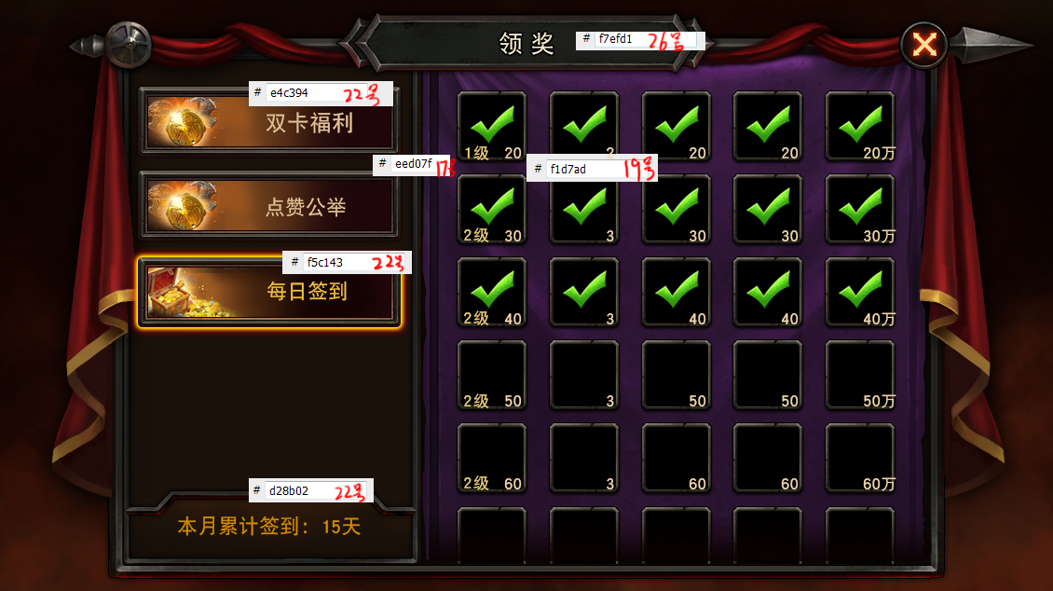
月签到系统
设计目的 | 1、每日上线给予奖励，吸引玩家每日上线
精彩活动

本月累计签到：15次
1_3
签到流程 | 1、主界面点击“精彩活动”按钮，弹出精彩活动界面 2、点击“每日签到”，切换到“每日签到”页面 3、点击道具图标弹出通用领取奖励展示界面

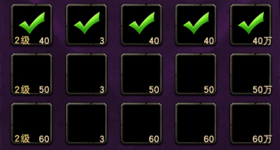
混沌之刃
2_2
2_1
签到规则 | 1、每天登陆游戏即满足当日签到条件，每日仅可领取1次，重置时间为24:00（读取配置表） 2、可领取的签到奖励按照奖励界面排放顺序依次领取，若当日可签到奖励未领取，则次日登陆时只能领取该奖励 3、界面上实际出现的奖励框数量=当月自然天数 4、奖励以月为周期，当月份更新时，奖励内容更新 5、签到奖励有vip双倍功能，当vip等级达到某项奖励双倍条件时，在领取该项奖励时获得双倍奖励
1_4

1_1
混沌之刃混沌之刃混沌之刃混沌混沌之刃混沌之刃混沌之刃混沌之刃
混沌之刃混沌之刃混沌之刃混沌之刃混沌之刃混沌之刃

界面说明 | 1_1、精彩活动切换按钮，该区域可上下滑动 //当前选中按钮会有特殊的选中形态 //若当前有可领取的签到奖励未领取时，按钮右侧有叹号提示（主界面上的精彩活动按钮右上角也需要） 1_2、向下滑动标识 //若下方还有未显示完的精彩活动切换按钮，则向下滑动标识显示，且播放动态效果，提醒玩家下方还有条目 //若下方没有未显示完的精彩活动切换按钮，则向下滑动标识隐藏 1_3、本月累计签到次数展示 1_4、本月签到奖励展示，实际展示奖励项数为本月自然天数数量 //打开界面时，当前可领取奖励优先展示在第2行。譬如：第2次奖励可领取，打开默认可领奖励项处于第1行；若第12次奖励项可领取，打开默认可领奖励项处于第2行；若第22次奖励可领取，打开默认奖励项处于第3行（当月31天）或第4行（当月30天）。 //若该奖励有vipxx双倍，则左上角有双倍vip标识 //若该奖励当前可领取，则奖励框底有闪耀的特效，吸引玩家点击，点击后弹出领取奖励展示界面 //若该奖励已领取，则奖励框上有半透明黑色遮罩，上层有”√“，点击后弹出简短道具tip界面 //若该奖励不可领取，，点击后弹出简短道具tip界面 //若该奖励道具数量为1，则不显示数量下标
2_3

1_2

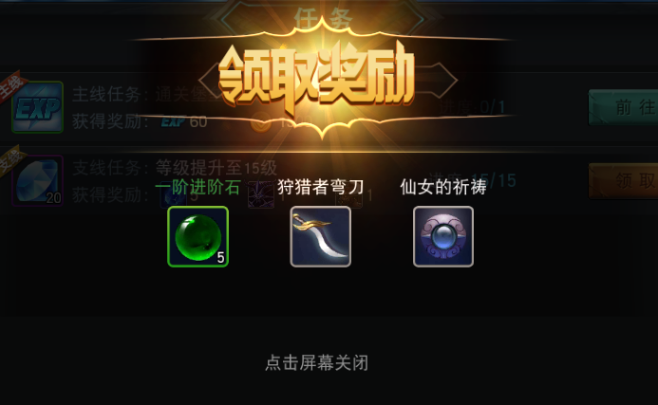

3_1
通用界面 | 1、道具简短tip界面，该界面出现时，界面下层会出现半透明遮罩 2_1、道具图标 2_2、道具名称 2_3、道具描述 2、领取奖励展示界面，该界面出现时，界面下层会出现半透明遮罩 3_1、领取奖励展示界面标题 3_2、获得的道具展示，包括道具名称，道具图标，道具数量 //若道具数量为1则不显示数量下标

3_2

